Sheet2
光电池
MCU
多圈1
EEPROM
LDO
RS485
电池
电源监测
温度
传感
接口
光源驱动
RS485
伺服5V
光源
晶振
UART
WKUP1
ADC
ADC
计数器
I2C
计数器
计算单元
存储单元
0R
DAC
ADC
电阻分压
多圈2
电池监测
LDO
接反保护
WKUP
-3.3A

电池
3.3D
电池

5V
5V DC电源

485

DIO
CLK

程序写入

Sheet1
23位光电编码器FCT测试项目

PCB测试点位置： |  | 测试内容及基准：
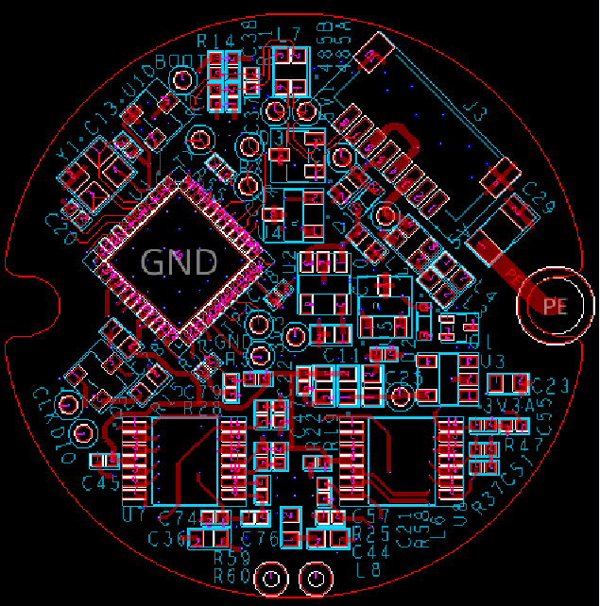 | 序号 | 测试点 | 测试内容 | 输入/输出判断基准 | 测试目标 |  | 测试方案 | 测试指令（通讯） | 测试仪器
 | 1 | +5V | 输入电压“正” | 5V-5%以内 | 测量输入电压是否正常 | 静态测量 | 探针接触 |  | 数字万用表
485B
485A
 |  | +5V | 输入电压“负” | 5V-5%以内
 | 2 | 消耗电流 |  |  | 测量PCB有无短路 | 静态测量 | 探针接触 |  | 数字万用表
BOOT
 | 3 | DIO | 程序写入口 | 程序写入正常 （确认校验码） | 程序写入 | 静态测量 | 探针接触 |  | J-LINK烧写工具 J-FLASH烧写软件
 |  | CLK
 |  | 3.3V
RX
 |  | GND |  |  |  |  |  |  |  | 软件下载地址：https://www.segger.com/products/debug-probes/j-link/tools/j-flash/about-j-flash/
TX
电池
 | 4 | 3.3V | LDO输出电压 | 3.3V±5%以内 | 检查3.3V电源模块是否正常 | 静态测量 | 探针接触 |  | 数字万用表
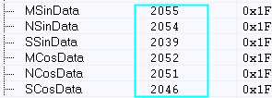
 | 5 | 3.3VA | LDO输出电压 | 3.3V±5%以内 | 检查3.3VA电源模块是否正常 | 静态测量 | 探针接触 |  | 数字万用表
 | 6 | 485A | 两个霍尔信号测试及MTA/MTB | 案1.原数据上传，上位机判断 | 检查多圈HALL模块及MTA/MTB是否正常 | 旋转测量 | 485通信 | 0x85 | 旋转90度测量一次
CTR
 |  | 485B
 |  | 485A | 6路偏置电压测试 | 案1.原数据上传，上位机判断 | 检查 | 静态测量 | 485通信 | 0x85 | 光强度设为0，然后读取即可
5V
 |  | 485B
 | 7 | 485A | 6路模拟信号测试 | 案1.原数据上传，上位机判断 | 检查光电池已经放大模块是否正常 | 旋转测量 | 485通信 | 0x85
 |  | 485B
TEST
 | 8 | 485A | 温度检测功能测试 | 案1.原数据上传，上位机判断 | 检查温度补偿模块是否正常 | 静态测量 | 485通信 | 0x3D | 计算出最大值
3V3
 |  | 485B
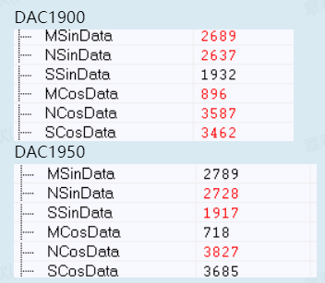
 | 9 | 485A | LED调试功能测试 | 案2.原数据上传，上位机判断 | 检查光源驱动模块是否正常 | 静态测量 | 485通信 | 0xD5，设定两次不同值（1900/1950），然后使用0x85读，观察Msin值是否变化，变化则通过。由于装配问题，可能会出现削顶现象，可以循环着从1950向下递减50，直到出现信号变化也算正常
 |  | 485B
3V3A
 | 10 | 485A | 多圈唤醒功能测试 | 案3.原数据上传，上位机判断 | 检查电源监测模块是否正常 |  | 485通信
swclk
GND
 |  | 485B
 | 11 | 485A | 电源监控电压测试 | 案4.原数据上传，上位机判断 |  | 静态测量 | 485通信
swDIO
 |  | 485B
 | 12 | 485A | 电池电压检测功能测试 | 案5.原数据上传，上位机判断 | 检查电池电压监测模块是否正常 | 静态测量 | 485通信 | 0x3D，供3.6v电压
 |  | 485B
 | 14 | 485A | EEPROM读、写测试 | 案6.原数据上传，上位机判断 |  | 静态测量 | 485通信 | 0x35 02 00 01 01 37 0xAD 02 00 01 AE
 |  | 485B

 | 测试工装要求：
 | 1、PCBA下面要有码盘。希望码盘可以转动，

